Лист1
 |  |  | Магазин «Бисер, Бусинка, Страз» чешский бисер оптом, с доставкой по России http://biser-businka-strass-18.com http://okeanbusin.ru |  |  |  | опт: +7 499 157-6590 опт: +7 499 157-3151 заказ отправлять на адрес: optotdel18@yandex.ru
 |  |  |  |  |  |  |  |  | сумма заказа:
 |  |  |  |  |  |  |  |  | 0.00
Бланк-заказа: |  |  | Стразы пришивные Crystal Castle, стекло |  |  |  |  |  | 140
ФИО, организация, адрес: |  |  |  |  |  |  |  |  | 73
Контактный телефон:

Изображение | № магазина | Артикул | Цвет | Размеры | Упаковка | Цена, $ | Наличие | количество заказа
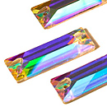 | _ | Стразы 3255 AB Baguette | кристалл | 6х18 мм | 1 шт. | 0.75
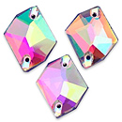 | _ | Стразы 3265 АВ | кристалл | 13х17 мм | 1 шт. | 0.81
 | _ |  |  | 17х21 мм | 1 шт. | 1.14
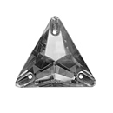 | _ | Стразы 3270 Triangle | кристалл | 12х12 мм | 1 шт. | 0.25
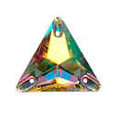 | _ | Стразы 3270 Triangle AB | кристалл | 12х12 мм | 1 шт. | 0.34
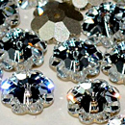 | _ | Стразы 3700 Маргарита | кристалл | 6 мм | 1 шт. | 0.41
 | _ |  |  | 8 мм | 1 шт. | 0.48
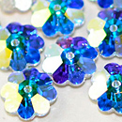 | _ | Стразы 3700 Маргарита AB | кристалл | 6 мм | 1 шт. | 0.41
 | _ |  |  | 8 мм | 1 шт. | 0.61
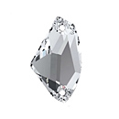 | _ | Стразы Galactic | кристалл | 12х19 мм | 1 шт. | 0.61
 | _ |  |  | 16х27 мм | 1 шт. | 1.63
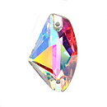 | _ | Стразы Galactic AB | кристалл | 7х12 мм | 1 шт. | 0.16
 | _ |  |  | 8х14 мм | 1 шт. | 0.25
 | _ |  |  | 9х14 мм | 1 шт. | 0.48
 | _ |  |  | 12х19 мм | 1 шт. | 0.61
 | _ |  |  | 16х27 мм | 1 шт. | 1.76
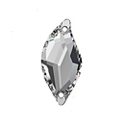 | _ | Стразы Leaf | кристалл | 10х20 мм | 1 шт. | 0.34
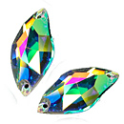 | _ | Стразы Leaf AB | кристалл | 10х20 мм | 1 шт. | 0.41
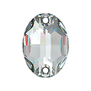 | _ | Стразы Oval | кристалл | 7х10 мм | 1 шт. | 0.16
 | _ | Стразы Oval AB | кристалл | 7х10 мм | 1 шт. | 0.16
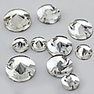 | _ | Стразы Rivoli 3200 | кристалл | 10 мм | 1 шт. | 0.41
 | _ |  |  | 12 мм | 1 шт. | 0.41
 | _ |  |  | 14 мм | 1 шт. | 0.61
 | _ |  |  | 16 мм | 1 шт. | 0.68
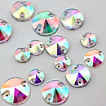 | _ | Стразы Rivoli 3200 AB | кристалл | 12 мм | 1 шт. | 0.61
 | _ |  |  | 14 мм | 1 шт. | 0.68
 | _ |  |  | 16 мм | 1 шт. | 0.75
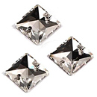 | _ | Стразы Square | кристалл | 12х12 мм | 1 шт. | 0.34
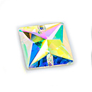 | _ | Стразы Square AB | кристалл | 12х12 мм | 1 шт. | 0.34
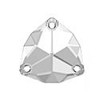 | _ | Стразы Trilliant | кристалл | 12х12 мм | 1 шт. | 0.81
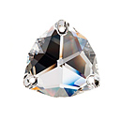 | _ | Стразы Trilliant Bluish АВ | голубой, кристалл | 16х16 мм | 1 шт. | 1.16

сумма заказа: |  |  |  |  |  |  |  | 0.00

